Actividad 1
Actividad 1: Entorno de Trabajo

Identificar cada una de las partes del entorno de trabajo de Excel, para esto digite el número correspondiente de acuerdo con la tabla “Opciones de Entorno de Trabajo” en las celdas de color amarillo. Al digitar un numero en cualquiera de las celdas amarillas y esta se torna de color verde quiere decir que la respuesta es correcta, caso contrario, es decir, si la respuesta el incorrecta se tornará de color rojo.

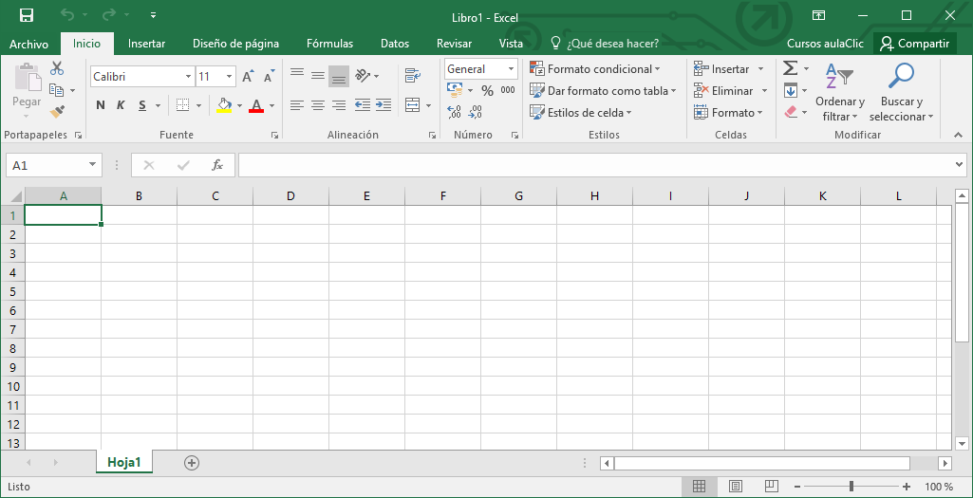
 |  | 4 | Correcto | 8 | Correcto | 6 | Correcto | 7 | Correcto
5 | Correcto

 |  |  |  |  |  |  |  |  |  | Opciones de Entorno de Trabajo

12 | Correcto |  |  |  |  |  |  |  |  | 1 | Barra de desplazamiento horizontal
 |  |  |  |  |  |  |  |  |  | 2 | Filas
 |  |  |  |  |  |  |  |  |  | 3 | Botón de desplazamiento de hojas
 |  |  |  |  |  |  |  |  |  | 4 | Cinta de Opciones
 |  |  |  |  |  |  |  |  |  | 5 | Lista de Fichas
 |  |  |  |  |  |  |  |  |  | 6 | Columnas
 |  |  |  |  |  |  |  |  |  | 7 | Cerrar Excel
10 | Correcto |  |  |  |  |  |  |  |  | 8 | Barra de Formulas
 |  |  |  |  |  |  |  |  |  | 9 | Indicador de Hojas
 |  |  |  |  |  |  |  |  |  | 10 | Celda Activa
 |  |  |  |  |  |  |  |  |  | 11 | Opción de Zoom
 |  |  |  |  |  |  |  |  |  | 12 | Cuadro de Nombres
2 | Correcto

3 | Correcto

 |  | 9 | Correcto | 1 | Correcto | 11 | Correcto

Partes del Entorno de Trabajo

De la consulta bibliográfica realizada, de una breve descripción del uso de cada una de las partes del Entorno de Trabajo de Excel en las celdas de color amarrillo.

Barra de desplazamiento horizontal |  |  | para mover de derecha a izquierda

Filas |  |  | se identifican por números yson el grupo de cuadros que va desde la parte superior de la hoja de cálculo

Botón de desplazamiento de hojas |  |  | sirve para desplazarse por un intervalo de valores al hacer clic en las flechas

Cinta de Opciones |  |  | herramientde officea situado en la parte superior de la ventana de los programas de office

Lista de Fichas |  |  | son los elementos que nos dan acceso a visualizar unos botones de excel

Columnas |  |  | hoja de cálculo es una hilera vertical de celdas

Cerrar Excel |  |  | en la esquina superior derecha de la ventana excel clic en cerrar

Barra de Formulas |  |  | es el cuadro de texto donde se realiza la entrada de datos de cualquier tipo

Indicador de Hojas |  |  | cada una de las celdas tiene una dirección diferente

Celda Activa |  |  | es una celda en la que estas trabajando

Opción de Zoom |  |  | cerrar un archivo para obtener una vista mas cercana

Cuadro de Nombres |  |  | esta ubicado a la izquierda de la barra de formulas

Actividad 3
Actividad 3: Creación y Configuración de Hojas

1. Crear una hoja nueva y renombrarla de la siguiente manera Planilla Nombre Apellido. Ejemplo: Planilla CARLOS CALLE 2. Cambiar el color de la pestaña o etiqueta de la hoja creada a color amarillo. 3. Crear un diseño lo mas parecido posible a la imagen, tener en cuenta las mismas posiciones tanto para filas y columnas. 4. Debe aplicar las siguientes opciones: Combinación de Celdas, Negrita, Color de Texto, Cursiva, Alineación de Texto, Formato de Celdas, entre otras. | 